Total Iterations vs EoS
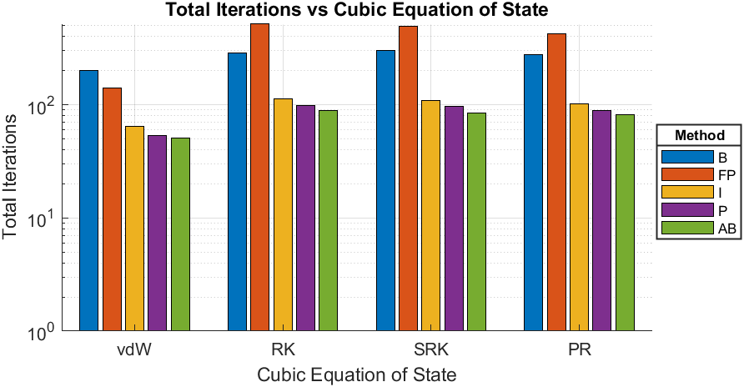
Compound | Argon
Triple Temperature [K] | 83.8
Close to Critical Temperature (CCT) [K] | 150.8
EoS | Calculated Triple Pressure [bar] | Calculated Pressure given CCT [bar] | Total Iterations-B | Total Iterations-FP | Total Iterations-I | Total Iterations-P | Total Iterations-AB
van der Waals | 2.682 | 48.8532 | 201 | 141 | 64 | 53 | 51
Redlich-Kwong | 0.42388 | 48.8046 | 284 | 518 | 113 | 98 | 89
Soave-Redlich-Kwong | 0.6583 | 48.8064 | 302 | 492 | 109 | 96 | 84
Peng-Robinson | 0.69185 | 48.8086 | 277 | 424 | 102 | 89 | 81

vdW - Iterations vs Psat
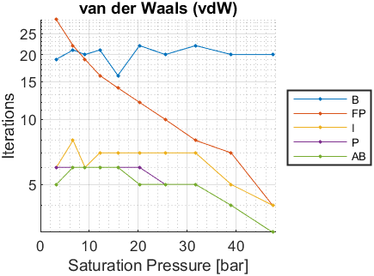
Psat [bar] | Tsat-B [K] | Iterations-B | Tsat-FP [K] | Iterations-FP | Tsat-I [K] | Iterations-I | Tsat-P [K] | Iterations-P | Tsat-AB [K] | Iterations-AB
0.687 | NaN | NaN | NaN | NaN | NaN | NaN | NaN | NaN | NaN | NaN
0.79 | NaN | NaN | NaN | NaN | NaN | NaN | NaN | NaN | NaN | NaN
1.013 | NaN | NaN | NaN | NaN | NaN | NaN | NaN | NaN | NaN | NaN
1.338 | NaN | NaN | NaN | NaN | NaN | NaN | NaN | NaN | NaN | NaN
2.137 | NaN | NaN | NaN | NaN | NaN | NaN | NaN | NaN | NaN | NaN
3.247 | 86.4753 | 19 | 86.4753 | 29 | 86.4753 | 6 | 86.4753 | 6 | 86.4753 | 5
6.665 | 98.1163 | 21 | 98.1163 | 22 | 98.1163 | 8 | 98.1163 | 6 | 98.1163 | 6
9.107 | 104.0923 | 20 | 104.0923 | 19 | 104.0923 | 6 | 104.0923 | 6 | 104.0923 | 6
12.13 | 110.1731 | 21 | 110.173 | 16 | 110.1731 | 7 | 110.1731 | 6 | 110.1731 | 6
15.81 | 116.3686 | 16 | 116.3686 | 14 | 116.3686 | 7 | 116.3686 | 6 | 116.3686 | 6
20.23 | 122.6923 | 22 | 122.6923 | 12 | 122.6923 | 7 | 122.6923 | 6 | 122.6923 | 5
25.49 | 129.1685 | 20 | 129.1685 | 10 | 129.1685 | 7 | 129.1685 | 5 | 129.1685 | 5
31.68 | 135.7994 | 22 | 135.7994 | 8 | 135.7994 | 7 | 135.7994 | 5 | 135.7994 | 5
38.93 | 142.6194 | 20 | 142.6194 | 7 | 142.6194 | 5 | 142.6194 | 4 | 142.6194 | 4
47.39 | 149.6605 | 20 | 149.6605 | 4 | 149.6605 | 4 | 149.6605 | 3 | 149.6605 | 3

RK - Iterations vs Psat
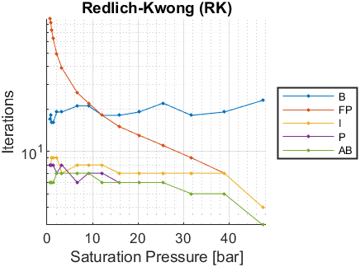
Psat [bar] | Tsat-B [K] | Iterations-B | Tsat-FP [K] | Iterations-FP | Tsat-I [K] | Iterations-I | Tsat-P [K] | Iterations-P | Tsat-AB [K] | Iterations-AB
0.687 | 87.4175 | 17 | 87.4173 | 87 | 87.4174 | 8 | 87.4174 | 8 | 87.4174 | 6
0.79 | 88.5388 | 18 | 88.5387 | 82 | 88.5387 | 8 | 88.5387 | 8 | 88.5387 | 6
1.013 | 90.6262 | 16 | 90.6261 | 73 | 90.6261 | 9 | 90.6261 | 8 | 90.6262 | 6
1.338 | 93.1125 | 16 | 93.1124 | 63 | 93.1125 | 9 | 93.1125 | 8 | 93.1126 | 6
2.137 | 97.7001 | 19 | 97.7 | 49 | 97.7001 | 9 | 97.7001 | 7 | 97.7001 | 7
3.247 | 102.2932 | 19 | 102.2932 | 39 | 102.2932 | 7 | 102.2932 | 8 | 102.2932 | 7
6.665 | 111.527 | 21 | 111.527 | 26 | 111.527 | 8 | 111.527 | 6 | 111.527 | 7
9.107 | 116.1709 | 21 | 116.1708 | 22 | 116.1708 | 8 | 116.1708 | 7 | 116.1708 | 7
12.13 | 120.8381 | 18 | 120.8381 | 18 | 120.8381 | 8 | 120.8381 | 7 | 120.8381 | 6
15.81 | 125.5383 | 18 | 125.5383 | 15 | 125.5383 | 7 | 125.5383 | 6 | 125.5383 | 6
20.23 | 130.2831 | 19 | 130.2831 | 13 | 130.2831 | 7 | 130.2831 | 6 | 130.2831 | 6
25.49 | 135.0923 | 22 | 135.0923 | 11 | 135.0923 | 7 | 135.0923 | 6 | 135.0923 | 6
31.68 | 139.967 | 18 | 139.967 | 9 | 139.967 | 7 | 139.967 | 5 | 139.967 | 5
38.93 | 144.9327 | 19 | 144.9327 | 7 | 144.9327 | 7 | 144.9327 | 5 | 144.9327 | 5
47.39 | 150.0111 | 23 | 150.0111 | 4 | 150.0111 | 4 | 150.0111 | 3 | 150.0111 | 3

SRK - Iterations vs Psat
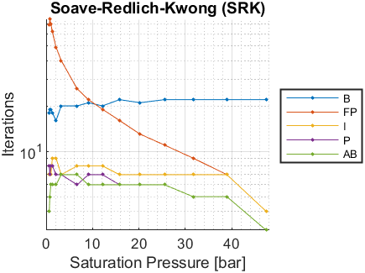
Psat [bar] | Tsat-B [K] | Iterations-B | Tsat-FP [K] | Iterations-FP | Tsat-I [K] | Iterations-I | Tsat-P [K] | Iterations-P | Tsat-AB [K] | Iterations-AB
0.687 | 84.1647 | 18 | 84.1647 | 69 | 84.1648 | 7 | 84.1648 | 8 | 84.1647 | 4
0.79 | 85.3832 | 19 | 85.3831 | 75 | 85.3832 | 7 | 85.3832 | 7 | 85.3832 | 5
1.013 | 87.6487 | 19 | 87.6486 | 70 | 87.6487 | 7 | 87.6487 | 8 | 87.6487 | 6
1.338 | 90.3422 | 18 | 90.3421 | 62 | 90.3422 | 9 | 90.3422 | 8 | 90.3422 | 6
2.137 | 95.2962 | 16 | 95.2961 | 49 | 95.2962 | 9 | 95.2962 | 7 | 95.2962 | 6
3.247 | 100.2342 | 20 | 100.2341 | 40 | 100.2342 | 7 | 100.2342 | 7 | 100.2342 | 7
6.665 | 110.0884 | 20 | 110.0883 | 26 | 110.0884 | 8 | 110.0884 | 6 | 110.0884 | 7
9.107 | 115.0053 | 21 | 115.0053 | 22 | 115.0053 | 8 | 115.0053 | 7 | 115.0053 | 6
12.13 | 119.9197 | 20 | 119.9197 | 19 | 119.9197 | 8 | 119.9197 | 7 | 119.9197 | 6
15.81 | 124.8407 | 22 | 124.8407 | 16 | 124.8407 | 7 | 124.8407 | 6 | 124.8407 | 6
20.23 | 129.7795 | 21 | 129.7795 | 13 | 129.7795 | 7 | 129.7795 | 6 | 129.7795 | 6
25.49 | 134.7556 | 22 | 134.7556 | 11 | 134.7556 | 7 | 134.7556 | 6 | 134.7556 | 6
31.68 | 139.7688 | 22 | 139.7688 | 9 | 139.7688 | 7 | 139.7688 | 5 | 139.7688 | 5
38.93 | 144.8436 | 22 | 144.8436 | 7 | 144.8436 | 7 | 144.8436 | 5 | 144.8436 | 5
47.39 | 150.0008 | 22 | 150.0008 | 4 | 150.0008 | 4 | 150.0008 | 3 | 150.0008 | 3

PR - Iterations vs Psat
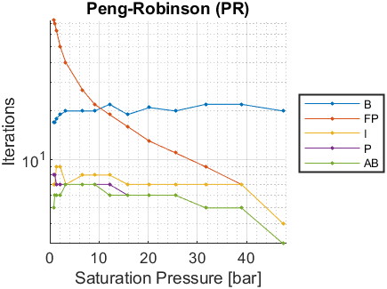
Psat [bar] | Tsat-B [K] | Iterations-B | Tsat-FP [K] | Iterations-FP | Tsat-I [K] | Iterations-I | Tsat-P [K] | Iterations-P | Tsat-AB [K] | Iterations-AB
0.687 | NaN | NaN | NaN | NaN | NaN | NaN | NaN | NaN | NaN | NaN
0.79 | 84.9762 | 17 | 84.9761 | 73 | 84.9762 | 7 | 84.9762 | 8 | 84.9762 | 5
1.013 | 87.2775 | 17 | 87.2774 | 70 | 87.2775 | 7 | 87.2775 | 8 | 87.2775 | 6
1.338 | 90.0135 | 18 | 90.0135 | 63 | 90.0136 | 9 | 90.0135 | 7 | 90.0136 | 6
2.137 | 95.0453 | 19 | 95.0453 | 50 | 95.0454 | 9 | 95.0454 | 7 | 95.0454 | 6
3.247 | 100.0587 | 20 | 100.0587 | 40 | 100.0587 | 7 | 100.0587 | 7 | 100.0587 | 7
6.665 | 110.0495 | 20 | 110.0495 | 27 | 110.0495 | 8 | 110.0495 | 7 | 110.0495 | 7
9.107 | 115.0241 | 20 | 115.0241 | 22 | 115.0241 | 8 | 115.0241 | 7 | 115.0241 | 7
12.13 | 119.9861 | 22 | 119.9861 | 19 | 119.9861 | 8 | 119.9861 | 7 | 119.9861 | 6
15.81 | 124.9431 | 19 | 124.9431 | 16 | 124.9431 | 7 | 124.9431 | 6 | 124.9431 | 6
20.23 | 129.9038 | 21 | 129.9038 | 13 | 129.9038 | 7 | 129.9038 | 6 | 129.9038 | 6
25.49 | 134.8851 | 20 | 134.885 | 11 | 134.8851 | 7 | 134.8851 | 6 | 134.8851 | 6
31.68 | 139.8837 | 22 | 139.8837 | 9 | 139.8837 | 7 | 139.8837 | 5 | 139.8837 | 5
38.93 | 144.9208 | 22 | 144.9208 | 7 | 144.9208 | 7 | 144.9208 | 5 | 144.9208 | 5
47.39 | 150.0127 | 20 | 150.0127 | 4 | 150.0127 | 4 | 150.0127 | 3 | 150.0127 | 3

